Giftcard
PLAN DE PRUEBAS |  |  | NEPTUNO

Cliente: |  | Viajes Falabella
Fecha Actualización: |  | 30/08/2019
 |  |  |  |  |  | Zoftinium SAS

Previo a comenzar con las pruebas: |  |  |  |  | Pruebas realizadas por: | Eduardo Vergara

SET DE PRUEBAS: Iteración 36

No. | Fecha | ID Req | Título Requerimiento | Escenarios | Criterios Aceptación | Notas Prueba | Evidencia | Resultado | Issue | Observación
 | 2019-08-30 | 221 | Facturación Gift Card | Monto libre | Campo de texto libre para ingresar el monto |  | 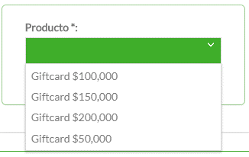 | FAIL
 | 2019-09-04 | 221 | Facturación Gift Card | Letras campo Valor | Solo permitir ingreso Numeros |  |  | FAIL

Sabre
PLAN DE PRUEBAS |  |  | NEPTUNO

Cliente: |  | Viajes Falabella
Fecha Actualización: |  | 30/08/2019
 |  |  |  |  |  | Zoftinium SAS

Previo a comenzar con las pruebas: |  |  |  |  | Pruebas realizadas por: | Eduardo Vergara

SET DE PRUEBAS: Iteración 36

No. | Fecha | ID Req | Título Requerimiento | Escenarios | Criterios Aceptación | Notas Prueba | Evidencia | Resultado | Issue | Observación
 | 2019-08-30 | 218 | Integración Sabre | Politicas de cancelación | Traducción de los textos ["ACCOMPANIED TRAVEL","PENALTIES", "SURCHARGES"] | Ventas Sabre Vacacional VUNHQW => 73331 WSPRYD => 73324 BGUCRT => 73325 BKLUZR => 73332 | 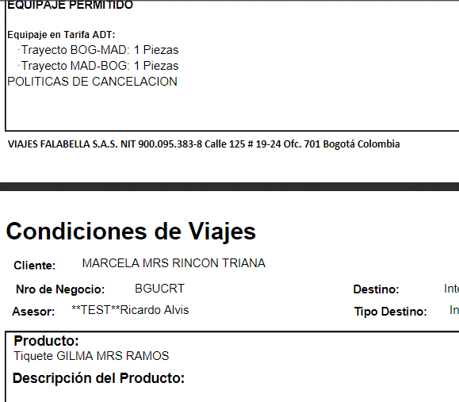 | FAIL | Politicas de Cancelación en blanco
 | 2019-08-30 | 218 | Integración Sabre | Itinerario | Pdf Itineraio Vuelos | Ventas Sabre Vacacional VUNHQW => 73331 WSPRYD => 73324 BGUCRT => 73325 BKLUZR => 73332 |  | PASS
 | 2019-08-30 | 218 | Integración Sabre | Equipaje | Pdf Equipaje Permitido | Ventas Sabre Vacacional VUNHQW => 73331 WSPRYD => 73324 BGUCRT => 73325 BKLUZR => 73332 |  | PASS
 | 2019-08-30 | 218 | Integración Sabre | Fechas de Viaje Round Trip Internacional | Fecha inicial y Fecha final | Ventas Sabre Vacacional BGUCRT => 73325 | 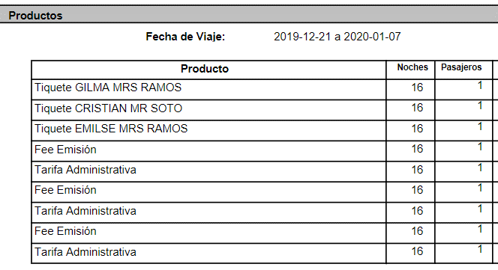 | PASS
 | 2019-08-30 | 218 | Integración Sabre | Valores TKT TA FEE Round Trip Internacional |  | Ventas Sabre Vacacional BGUCRT => 73325 |  | PASS
 | 2019-09-02 | 218 | Integración Sabre | Politicas de cancelación | Traducción de los textos ["ACCOMPANIED TRAVEL","PENALTIES", "SURCHARGES"] | AJSKFP => 73340 BQMRKH => 73343 BXELKV => 73344 | 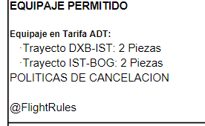 | FAIL
 | 2019-09-02 | 218 | Integración Sabre | YR | Sobrecosto Combustible $104.000 Otros Impuestos $387.800 | Record EVTRYD Negocio 73341 |  | PASS
 | 2019-09-02 | 218 | Integración Sabre | YR + YQ | Sobrecosto Combustible $828.500 Otros Impuestos $207.500 | Record SZINFR Negocio 73342 |  | PASS
 | 2019-09-02 | 218 | Integración Sabre | Vuelos + Hotel -- Condiciones de Viaje | Politicas, Itinerario y Equipaje | Juniper (4442KW) / Sabre (YLKMZX) => 73346 Juniper (18LLPR) / Sabre (SXDNVH) => 73347 Juniper (KSD45L) / Sabre (YNITMG) => 73348 | 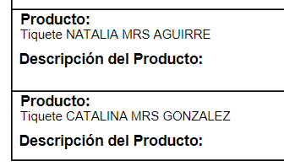 | FAIL | No genera ningun tipo de información en la descripción del producto
 | 2019-09-05 |  |  | Duplicidad con CHD |  | 73342/YWPOBQ
 |  |  |  |  |  | 258-369
 | 2019-09-09 | 218 | Integración Sabre | Consultar Reserva |  | Sabre LLIDLL Sabre MNQLWR Sabre CKOCZU |  | FAIL | No trae información del vuelo
 | 2019-09-10 | 218 | Integración Sabre | Consultar Reserva Tarifa NEG |  | XJNQTP |  | FAIL | No trae información del vuelo
 | 2019-09-12 | 218 | Integración Sabre |  | Total Venta $4,305,788.00 | Venta 73473 Record TUMOIB 73482/FJXSWG |  | FAIL | Dcto aplicados sin estar configurados
 | 2019-09-12 | 218 | Integración Sabre | Calculo TA | Tarifa Administrativa $112,555.00 | AIR EUROPA LINEAS AEREAS SOCIEDAD ANONIMA Venta 73480 Record YJVFIJ |  | FAIL | Valor de la TA difiere del de producción venta 94948

TA
PLAN DE PRUEBAS |  |  | NEPTUNO

Cliente: |  | Viajes Falabella
Fecha Actualización: |  | 30/08/2019
 |  |  |  |  |  | Zoftinium SAS

Previo a comenzar con las pruebas: |  |  |  |  | Pruebas realizadas por: | Eduardo Vergara

SET DE PRUEBAS: Iteración 36

No. | Fecha | ID Req | Título Requerimiento | Escenarios | Criterios Aceptación | Notas Prueba | Evidencia | Resultado | Issue | Observación
 | 2019-09-05 |  | Dcto TA | Dcto Empleado |  | Sabre Vacacional YWPOBQ Editar Pasajero 80101237 Activar convenio Viajes Falabella - Convenios Empleados Pagar Negocio |  | FAIL R | Descuento en 0
 | 2019-09-05 |  | Dcto TA | Dcto Empleado + Otro Dcto CMR |  | Sabre Vacacional CULTPQ Editar Pasajero 80101237 Activar convenio Viajes Falabella - Convenios Empleados Pagar Negocio | 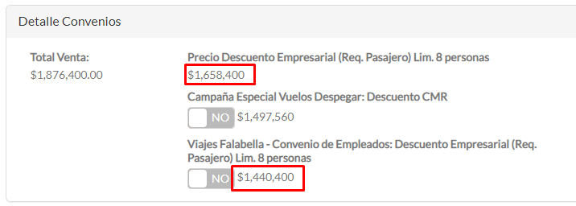 | FAIL R | Muestra dos valores de dcto diferentes para el mismo Beneficio. Cuando se realiza el pago toma el primer dcto mostrado, así se haya activado el último dcto.

